ログイン画面_仕様書
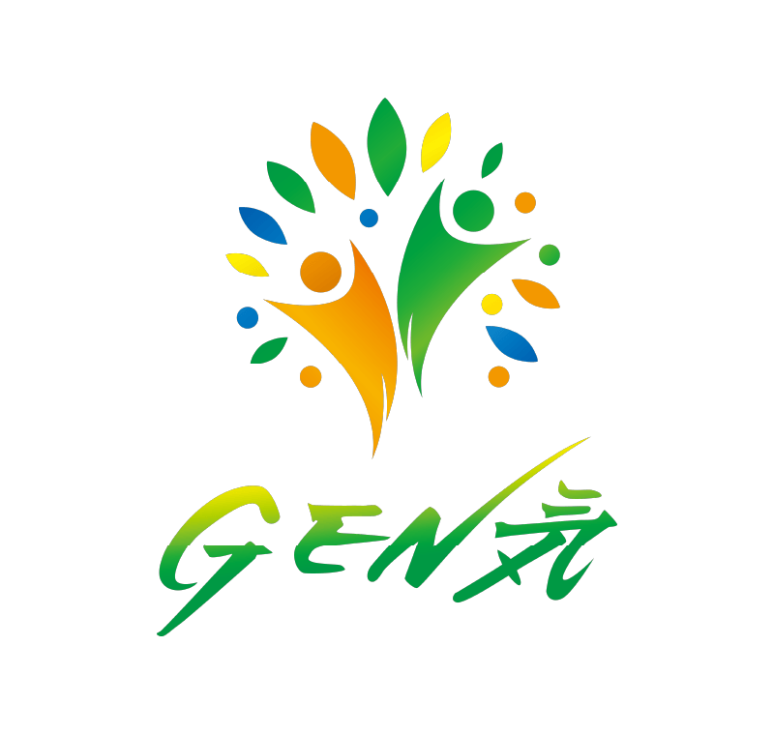
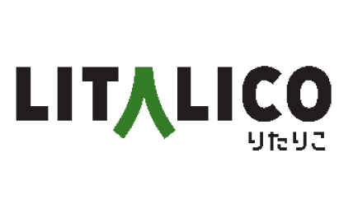
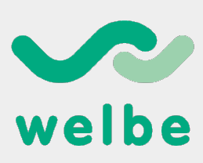
ウェルリンク 企業ロゴ作成 |  |  |  | 作成者 | 作成日 | 更新日
 |  |  |  | 西山 | 2025-01-21

 | ■ロゴ作成
 |  | 株式会社ウェルリンクのブランドイメージを象徴するロゴを作成してください。
 |  | 「健康・幸福（Well-being）」と「つながり（Link）」を基に、人と社会をつなぎ、一人ひとりの可能性を引き出す企業のミッション・ビジョンを視覚的に表現します。

 | ■ロゴデザインの方向性
 |  | (1) デザインコンセプト
 |  |  | テーマ：健康、幸福、成長、つながり（Link）、支援、豊かさ
 |  |  | ・つながり（円、ライン、ネットワークの要素）
 |  |  | ・安定感（信頼感、持続可能性）
 |  |  | ・ポジティブな印象（柔らかさ、温かみ、前向きな雰囲気）
 |  |  | ・シンプルなロゴが好ましい

 |  | (2)デザイン要素
 |  |  | シンボル：
 |  |  | ・サークルやリンク（輪やつながりをイメージ）
 |  |  | ・ 成長を表すモチーフ（葉、木、芽など）
 |  |  | ・ 流れるような線やグラデーションを活用した動きや調和の表現

 | ■ロゴ構成
 |  | (1)シンボルと文字の配置
 |  | ・ シンボルと文字が一体感を持つデザイン。
 |  | ・ 横型または縦型に柔軟にレイアウト可能な構成。

 | ■ロゴが見出す価値観/世界観
 |  | 個性の尊重：人それぞれの違いを受け入れる多様性を表現。
 |  | つながり：人と社会、地域全体の絆を象徴。
 |  | 成長と豊かさ：利用者や地域が前進し、繁栄するイメージを含む。
 |  | 信頼と共感：温かみと誠実さを感じられるデザイン。

 | ■その他留意事項
 |  | 競合他社との差別化：類似性を避け、ユニークで他社に埋もれないデザインを希望。
 |  | 柔軟な拡張性：将来的に「Wellink Care」「Wellink Work」など派生ブランドが生まれることを想定。

 | ■類似イメージロゴ

